PS-001
Название Тест-кейса: Добавление товаров в корзину. |  |  | Категории результатов:
Исполнитель: Рвачев Владислав |  |  | Тривиальная ошибка
 |  |  | Пройден успешно
Окружение Windows 11 Pro |  |  | Ошибка, завести баг-репорт.
Версия браузера: Microsoft Edge Версия 131.0.2903.112
Номер тест-кейса: | PS-001
Приоритет: | Высокий
Заголовок. | Название Тест-кейса: Добавление товаров в корзину
Предусловие | Открыт сайт https://shop5-spb.pitersmoke.online/117/
Шаги | Ожидаемый результат | Фактический результат | Место для фото. | Результат | Комментарий
1. Нажать на кнопку "Каталог товаров". | Откроется страница с каталогом товаров. | 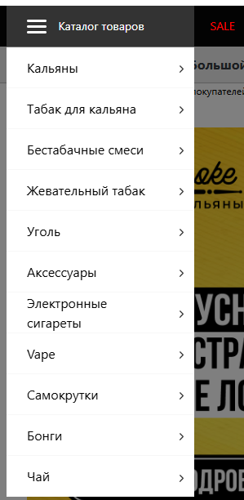 При наведении курсора на "Каталог товаров" открывается всплывающее меню с разделами товаров. |  |  | Я хотел бы видеть все товары разом, но у меня нет документации, что бы проверить так ли хотел заказчик.
2. Выбрать раздел, например "Аксессуары" кликнув по нему. | Откроется страница с доступными аксессуарами. | Откроется страница с доступными аксессуарами. |  | Ok
3. В окне "Цена" поставить цену от 0 рублей Для этого нужно кликнуть на поле ввода "От" ввести с клавиатуры - 0 и нажать клавишу Enter. | Страница обновится без видимых изменений. | Страница обновится без видимых изменений. |  | Ok
4. В окне "Цена" поставить цену до 200 рублей. Для этого нужно кликнуть на поле ввода "До" ввести с клавиатуры 200 и нажать клавишу Enter. | Страница обновится. Уберутся товары не входящие в диапозон цены от 0 до 200 рублей. | 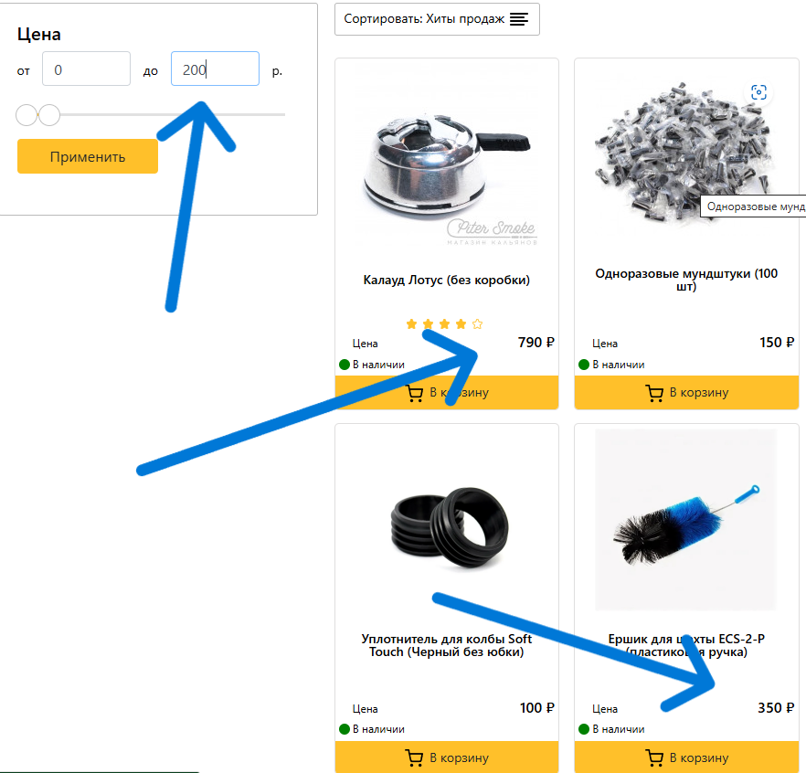 Некоторые товары, ценником свыше 200 рублей остались после обновления страницы. |  | BGPS-001
5. Кликнуть на товар "Одноразовые мундштуки (100 штук)". | Откроется страница с этим товаром. | Откроется страница с этим товаром. |  | Ok
6. Кликнуть на разноцветные мундштуки. | Рамка выбора перейдет на разноцветные мундштуки. | 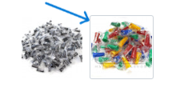 Рамка выбора перейдет на разноцветные мундштуки. |  | Ok
7. Кликнуть на кнопку "В корзину". | Откроется окно с выбором способа получения товара. | Откроется окно с выбором способа получения товара. |  | Ok
8. Кликнуть на кнопку "Самовывоз". | Откроется окно с адресами доступных магазинов и интерактивной картой. | Откроется окно с адресами доступных магазинов и интерактивной картой. |  | Ok
9. Выбрать любой магазин, например из списка магазинов: м. Фрунзенская, Киевская, 5к6. | Карта централизуется на этом магазине. | Карта централизуется на этом магазине. |  | Ok
10. Кликнуть на кнопку "Выбрать самовывоз". | Окно с выбором способа получения товара закроется. Страница с товаром "Одноразовый мундштук (100 штук)" - обновится. В корзине видно количество товаров. | Окно с выбором способа получения товара закроется. Страница с товаром "Одноразовый мундштук (100 штук)" - обновится. В корзине видно количество товаров. |  | Ok
11. Кликнуть на корзину. | Откроется "Корзина" с выбранным товаром, в указанном ранее магазине (см. 9-ый шаг). | Откроется "Корзина" с выбранным товаром, в указанном ранее магазине (см. 9-ый шаг). |  | Ok
12. Увеличить количество мундштуков кликнув по кнопке "+" один раз. | Цена изменилась | 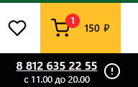 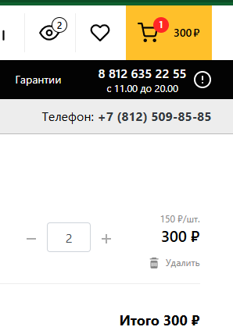 Цена изменилась |  | Ok | Не изменилось количество товара в шапке сайта. Изменения там происходят после обновления страницы.

PS-004
Название Тест-кейса: Регистрация пользователя с невалидными данными. |  |  | Категории результатов:
Исполнитель: Рвачев Владислав |  |  | Тривиальная ошибка
Негативный тест-кейс |  |  | Пройден успешно
Окружение Windows 11 Pro |  |  | Ошибка, завести баг-репорт.
Версия браузера: Microsoft Edge Версия 131.0.2903.112
Номер тест-кейса: | PS-004
Приоритет: | Высокий
Заголовок. | Название Тест-кейса: Регистрация пользователя с невалидными данными.
Предусловие | Открыт сайт https://shop5-spb.pitersmoke.online/signup/
Данные для ввода. | Имя: Vlad; 12345 Фамилия: Rvachov; 54321 Пароль: 1234567 Повторить пароль: 12345678 Email: qwerty2mail.ru; 111111@123.ru Номер телефона: 0000000000 Дата рождения: 000000
Шаги | Ожидаемый результат | Фактический результат | Место для фото. | Результат | Комментарий
1. Нажать на поле для ввода под названием "Имя * "и ввести имя - "Vlad". | Имя введено. | Имя введено. |  | Ok
2. Нажать на поле для ввода под названием "Фамилия * "и ввести фамилию - "Rvachov". | Фамилия введена. | Фамилия введена. |  | Ok
3. Нажать на поле ввода под названием "Пароль * " и ввести пароль - "1234567". | Пароль введен | Пароль введен |  | Ok
4. Нажать на поле ввода под названием "Повторить пароль * " и ввести пароль - "12345678". | Повторный пароль введен, выводится подсказка, что пароли не совпадают. | Повторный пароль введен |  |  | Рекоммендуемо обрабытывать каждое поле сразу после ввода данных.
5. Нажать на поле ввода под названием "Повторить пароль * " и ввести пароль - "1234567".
6. Нажать на поле ввода под названием "Email * " и ввеcти - "qwerty2mail.ru". | Email введен, выводится подсказка - "Некорректный Email". | Email введен |  |  | Рекоммендуемо обрабытывать каждое поле сразу после ввода данных.
7. Нажать на поле ввода под названием "Номер телефона * " и ввести номер телефона - 0000000000. | Номер телефона введен, выводится подсказка - "Некорректный номер телефона". | Номер телефона введен |  |  | Рекоммендуемо обрабытывать каждое поле сразу после ввода данных.
8. Нажать на поле ввода под названием "Дата рождения * " и ввести ее - 00.00.00. | Дата рожджения введена, выводится подсказка - "Некорректная дата рождения". | Дата рожджения введена. |  |  | Рекоммендуемо обрабытывать каждое поле сразу после ввода данных.
9. Пройти "reCAPTCHA". | reCAPTCH пройдена. | reCAPTCH пройдена. |  | Ok
10. Нажать на галочку согласия с обработкой персональных данных и правилами компании. | Галочка поставлена. | Галочка поставлена. |  | Ok
11. Нажать кнопку "Регистрация". | Появлется ошибки в полях: Пароль, Email, Номер телефона, Дата рождения. Регистрация не проходит. | 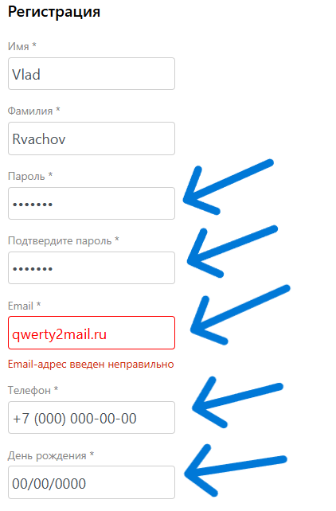 Появляется ошибка в поле Email. |  | BGPS-002
12. Нажать на поле для ввода под названием "Имя", стереть то, что там написано, и ввести - 12345. | Имя введено, выводится подсказка - "Имя не может состоять из цифр". | Имя введено.
13. Нажать на поле для ввода под названием "Фамилия", стереть то, что там написано, и ввести - 54321. | Имя введено, выводится подсказка - "Фамилия не может состоять из цифр". | Фамилия введена.
14. Нажать на поле ввода под названием Email, стереть то, что там написано, и ввести - 111111@123.ru | Email введен, выводится подсказка - "Некорректный Email". | Email введен
15. Пройти "reCAPTCHA". | reCAPTCH пройдена. | reCAPTCH пройдена. |  | Ok
16. Нажать на галочку согласия с обработкой персональных данных и правилами компании. | Галочка поставлена. | Галочка поставлена. |  | Ok
17. Нажать кнопку "Регистрация". | Появлется ошибки в полях: Пароль, Email, Номер телефона, Дата рождения. Регистрация не проходит. | 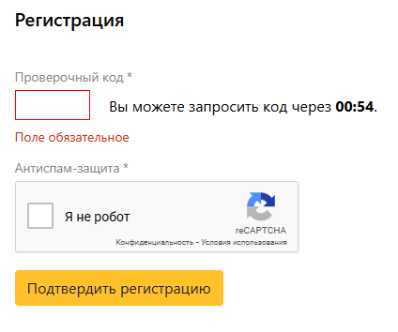 Открывается страница с подтверждением номера телефона. |  | BGPS-003

Баг-Репорт
Номер бага | Название | Критичность | Предусловие | Шаги | Результат | Окружение | Комментарий
BGPS-001 | Фильтрация по ценовому диапозону работает некорректно. | Medium | Открыта страница с акссесуарами - https://shop5-spb.pitersmoke.online/category/komplektuyushchie/ | 1.В окне "Цена" поставить цену от 0 рублей Для этого нужно кликнуть на поле ввода "От" ввести с клавиатуры - 0 и нажать клавишу Enter. 2. В окне "Цена" поставить цену до 200 рублей. Для этого нужно кликнуть на поле ввода "До" ввести с клавиатуры 200 и нажать клавишу Enter. | Некоторые товары, ценником свыше 200 рублей остались после обновления страницы. | Окружение Windows 11 Pro Версия браузера: Microsoft Edge Версия 131.0.2903.112
BGPS-002 | Некорректная/неполная видимость ошибок в вводимых полях. | Medium | Открыта страница регистрации - https://shop5-spb.pitersmoke.online/signup/ | 1. Нажать на поле для ввода под названием "Имя * "и ввести имя - "Vlad". 2. Нажать на поле для ввода под названием "Фамилия * "и ввести фамилию - "Rvachov". 3. Нажать на поле ввода под названием "Пароль * " и ввести пароль - "1234567". 4. Нажать на поле ввода под названием "Повторить пароль * " и ввести пароль - "1234567". 5. Нажать на поле ввода под названием "Email * " и ввеcти - "qwerty2mail.ru". 6. Нажать на поле ввода под названием "Номер телефона * " и ввести номер телефона - 0000000000. 7. Нажать на поле ввода под названием "Дата рождения * " и ввести ее - 00.00.00. 8. Пройти "reCAPTCHA". 9. Нажать на галочку согласия с обработкой персональных данных и правилами компании. 10. Нажать кнопку "Регистрация". | Ошибка появляется только в поле Email после того, как кликаешь на кнопку "Заригестрироватся" | Окружение Windows 11 Pro Версия браузера: Microsoft Edge Версия 131.0.2903.112 | Не говоря о том, что для пользователя будет удобнее чтобы после каждого взаимодействия с полем ввода отображалась какая-либо информация о правильности заполнения данного поля.
BGPS-003 | "Регистрация" - пропуск неволидного Email. | High | Открыта страница регистрации - https://shop5-spb.pitersmoke.online/signup/ Поля: Пароль, Повторить пароль, Телефон, дата рождения заполнены (см тест-кейс PS-004). | 1. Нажать на поле для ввода под названием "Имя", стереть то, что там написано, и ввести - 12345. 2. Нажать на поле для ввода под названием "Фамилия", стереть то, что там написано, и ввести - 54321. 3. Нажать на поле ввода под названием Email, стереть то, что там написано, и ввести - 111111@123.ru 4. Пройти "reCAPTCHA". 5. Нажать на галочку согласия с обработкой персональных данных и правилами компании. 6. Нажать кнопку "Регистрация". | Открывается страница с подтверждением номера телефона. | Окружение Windows 11 Pro Версия браузера: Microsoft Edge Версия 131.0.2903.112 | В теории, можно угадать с "Проверочным кодом" и пройти регистрацию с невалидными данными, это не хорошо.
BGPS-004 | Нет перехода по ссылке "VK" | Medium | Открыта начальная страница сайта - https://shop5-spb.pitersmoke.online/142/ | 1. Спустится вниз сайта. 2. Нажать на кнопку "VK". | Открывается новое окно браузера, где написано “Данный материал заблокирован на территории Российской Федерации на основании решения суда/уполномоченного федерального органа исполнительной власти (Набережночелнинский городской суд – Республика Татарстан (Татарстан)) от 07.10.2024 № 2а-11970/2024” | Окружение Windows 11 Pro Версия браузера: Microsoft Edge Версия 131.0.2903.112
BGPS-005 | Страница "Гарантия, возврат" не работает. | High |  Открыта начальная страница сайта - https://shop5-spb.pitersmoke.online/142/ | 1. Спустится вниз сайта. 2. Нажать на кнопку "Гарантия, возврат". | Сайт выдает ошибку 404. | Окружение Windows 11 Pro Версия браузера: Microsoft Edge Версия 131.0.2903.112 | Требуется тестирование API для уточнения вопроса.

